Сводка защиты интересов
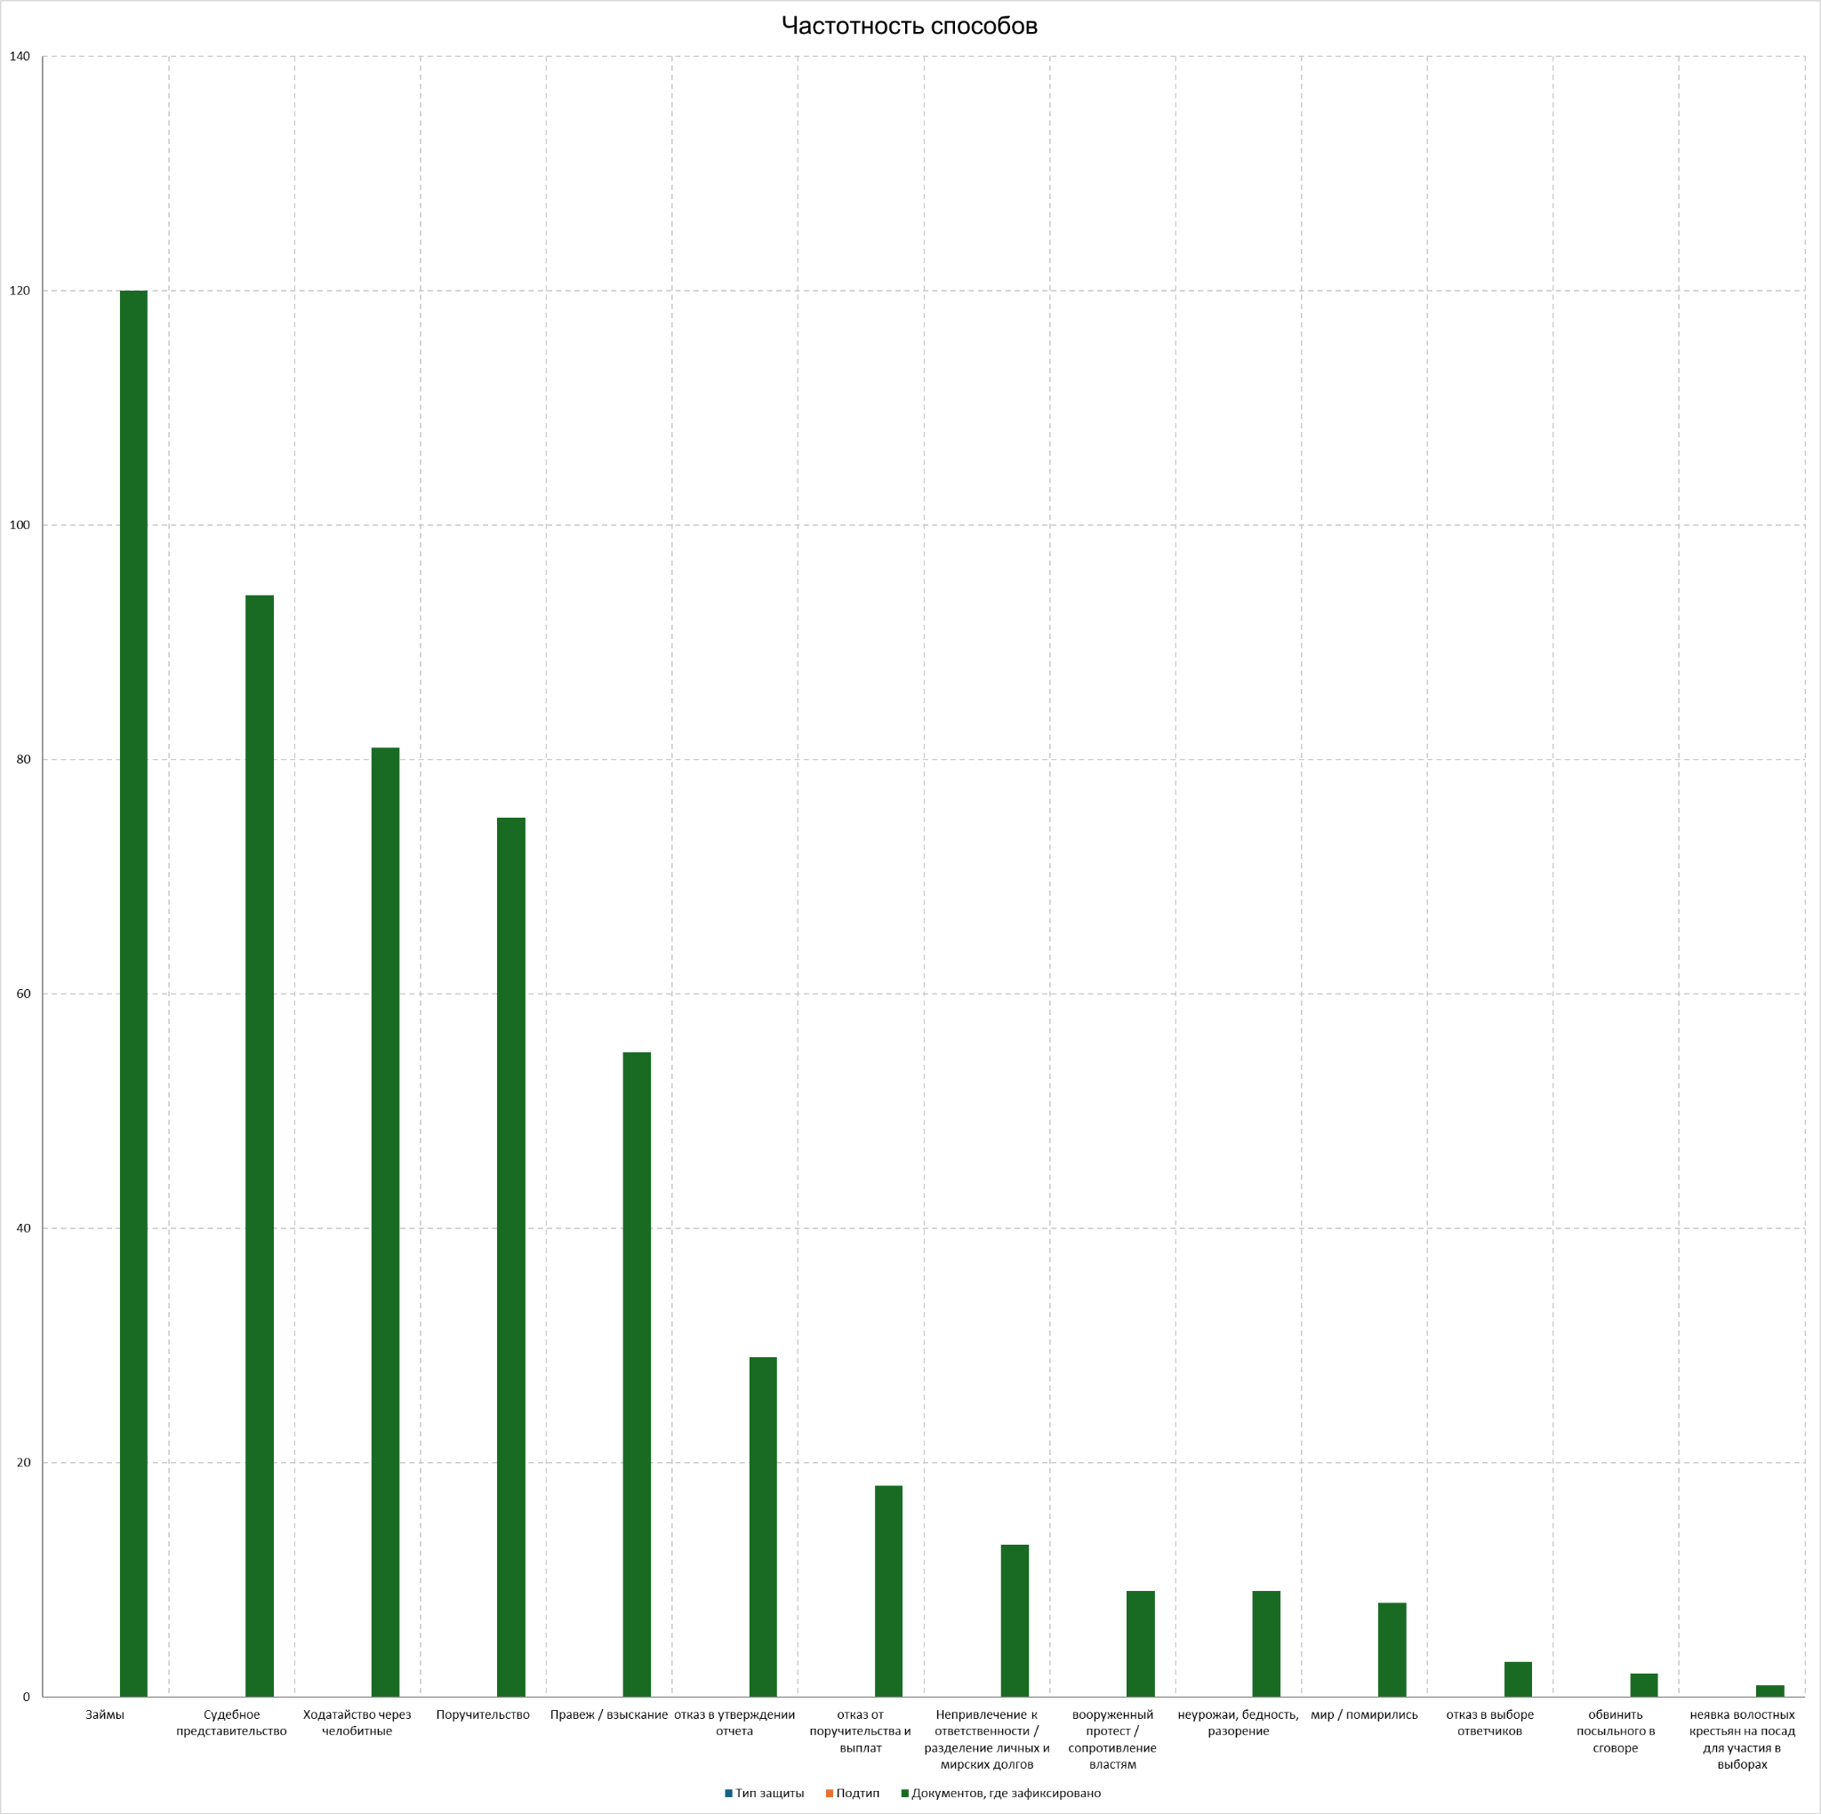
Способы защиты интересов общины (для цифрового исследования) | Количество документов
отказ в выборе ответчиков | 3
неявка волостных крестьян на посад для участия в выборах | 1
неурожаи, бедность, разорение | 9
мир / помирились | 8
вооруженный протест / сопротивление властям | 9
отказ от поручительства и выплат | 18
обвинить посыльного в сговоре | 2
отказ в утверждении отчета | 29
Ходатайство через челобитные | 81
Судебное представительство | 94
Займы | 120

